Реестр рисков
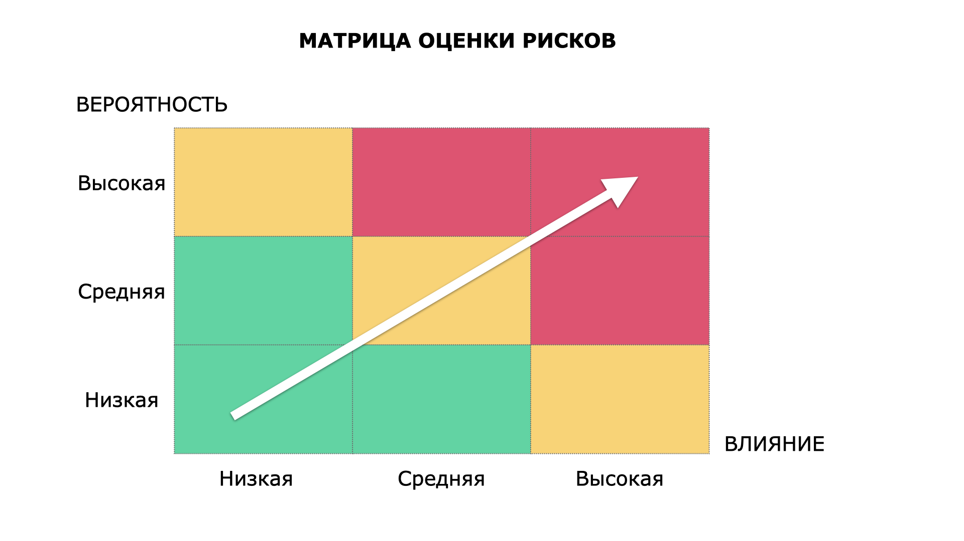
№ | Категория | Описание | Вероятность | Влияние | Ущерб (в деньгах, если можно посчитать) | Последствия | План митигации

